상품제안서
BiiZ 충전식 휴대용 구강세정기 DT10 파우치증정 | 상품코드: F19297

 |  |  |  |  |  |  | 02-412-0044 | www.easy1.co.kr
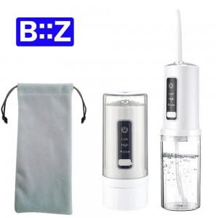

【상세/제작정보】

【인쇄/포장옵션】 | 레이저 / 포장지포장

【공급단가】 | 수량 | 100~ | 300~ | 500~ | 1,000~ | 2,000~
*VAT별도 | 단가 | 23,040원 | 22,500원 | 22,140원 | 21,600원 | 20,700원

【상품 URL】 | https://easy1.co.kr:443/src/goods_detail.php?gdno=19297

